CLP
 | INFORME DE CLIMATIZACION AA CLARO ZONA - LIMA PROVINCIAS
Nombre de la Estación: | SAN DAMIAN
Nombre de Localidad: | SAN DAMIAN
Fecha: | 05/08/2026 - 05/08/2026
Zona: | LIMA ESTE
ID site: | LI1188
CRQ Y/O INC: | CRQ000000108711
Asunto: | Avería de AA
Técnico:
ANTECEDENTES
Se encontró AA apagado, se observa la tarjeta con humedad, se hizo mediciones en la borneras del com
MODELO DE AIRE ACONDICIONADO
Marca: | Huawei
Modelo: | PC300D
Serie: | 2152271745EYJB001678
Voltaje: | 51
Refrigerante: | R134A
DESCRIPCIÓN DE LAS ACCIONES REALIZADAS
Se observa en la tarjeta humedad en sus componentes electrónicos te a13769347a3d4258&biw
DESCRIPCIÓN FOTOGRAFICA
FOTO 1: MODELO DEL EQUIPO |  | FOTO 2: SERIE DEL EQUIPO
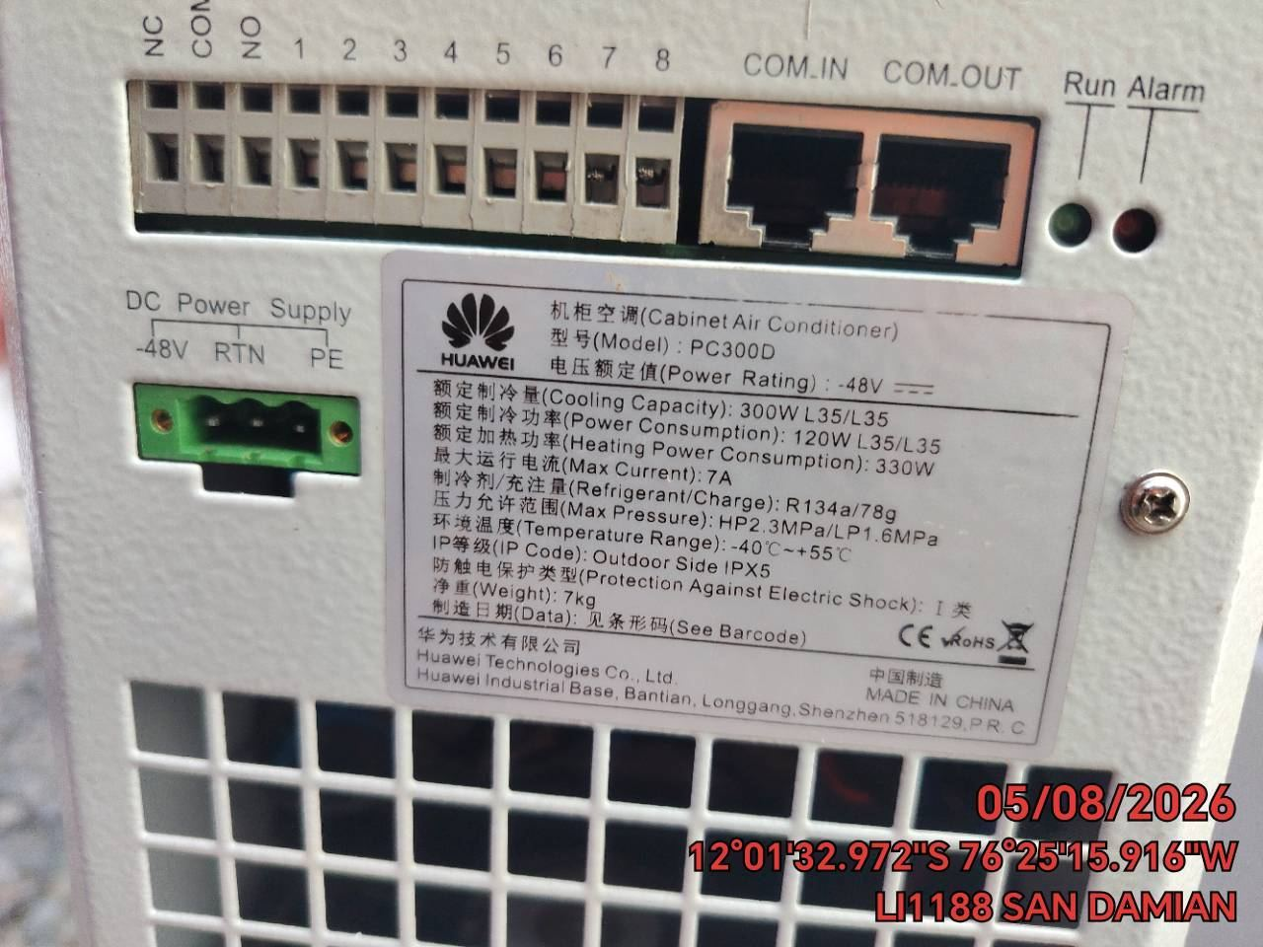 |  | 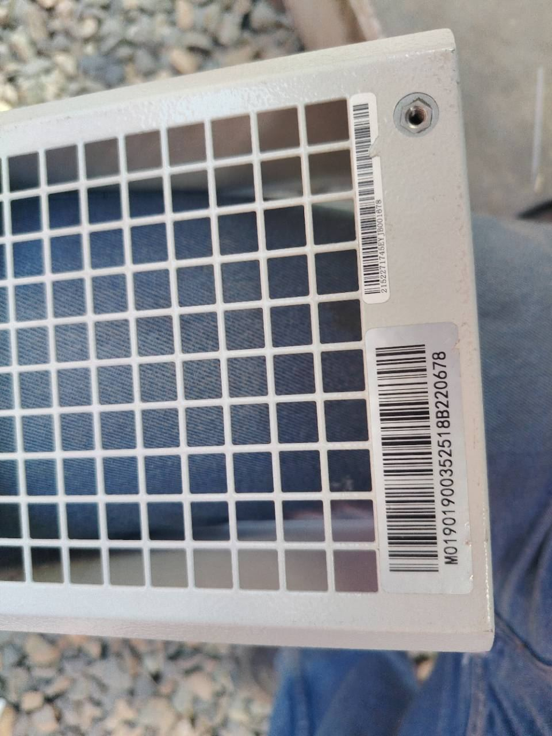

FOTO 3: FOTO DEL EQUIPO |  | FOTO 4 : REVISIÓN DEL EQUIPO ALARMADO
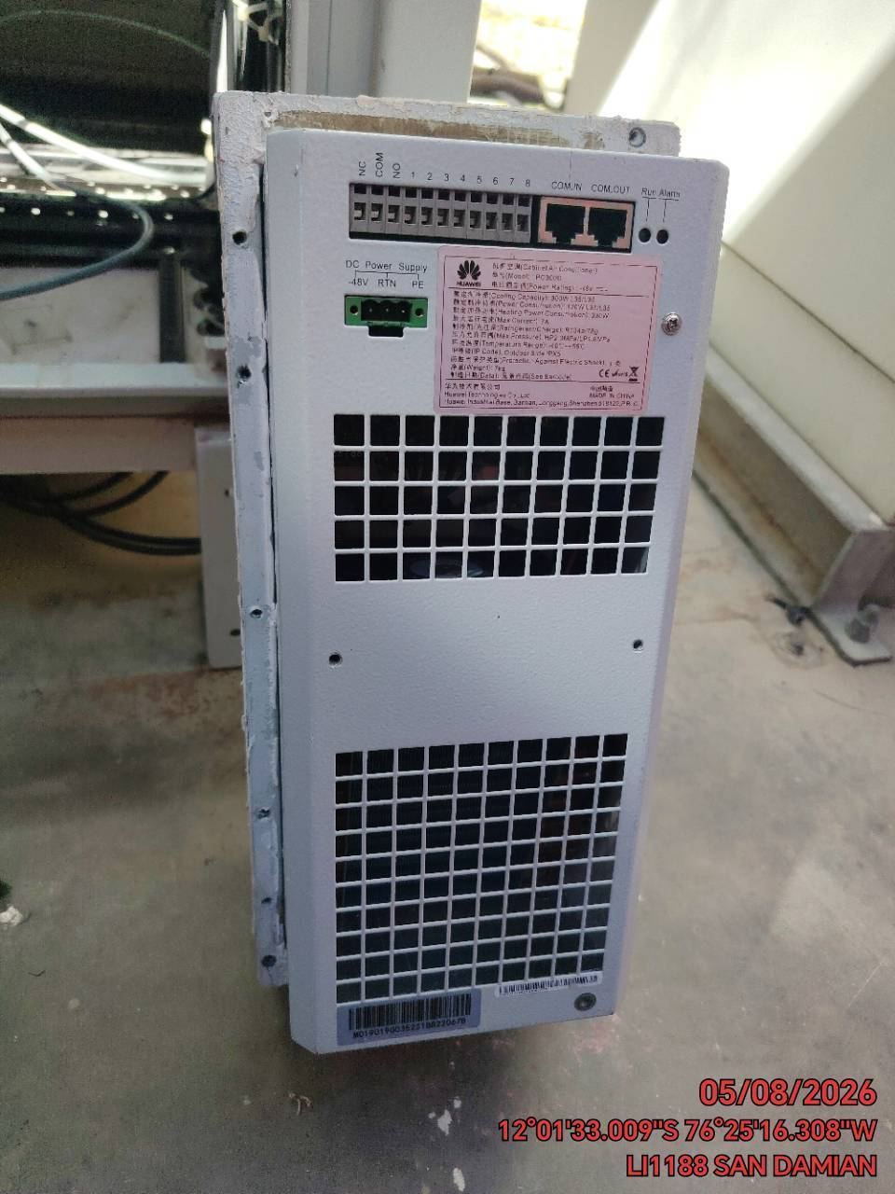 |  | 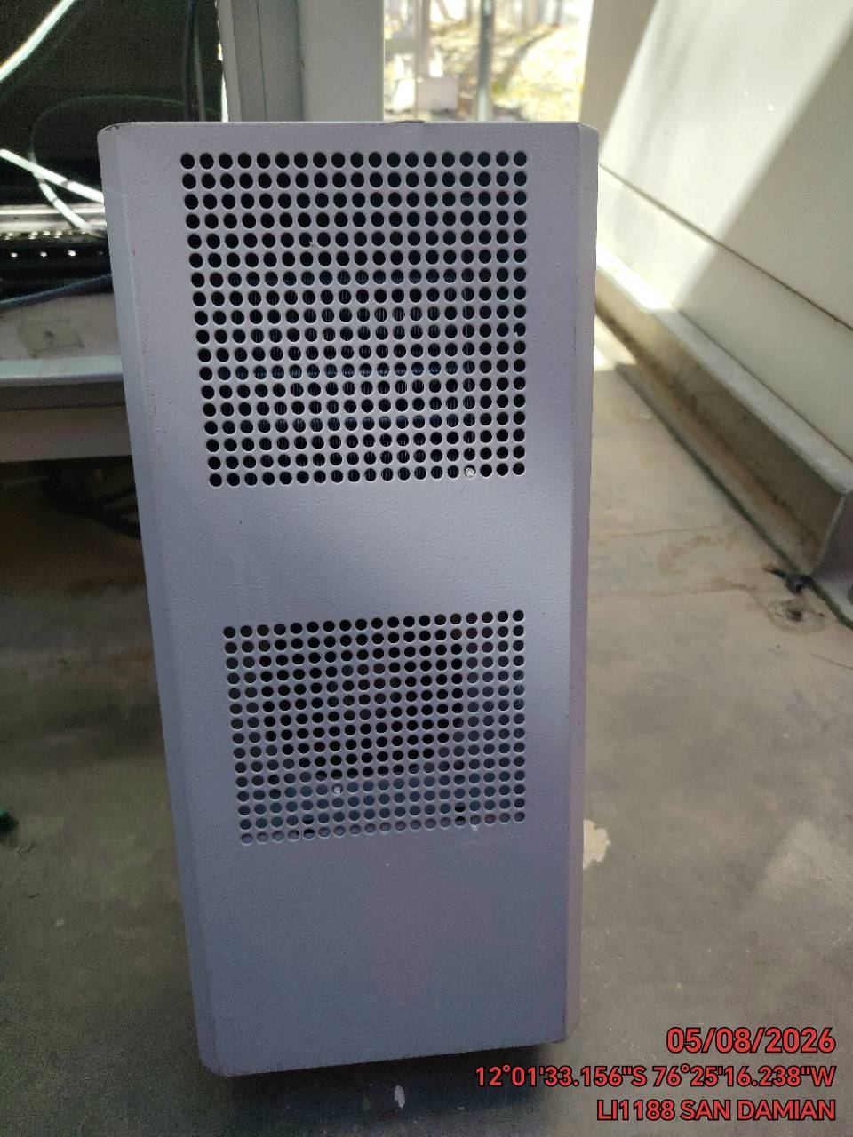

FOTO 5: LECTURAS DEL EQUIPO EN NETECO
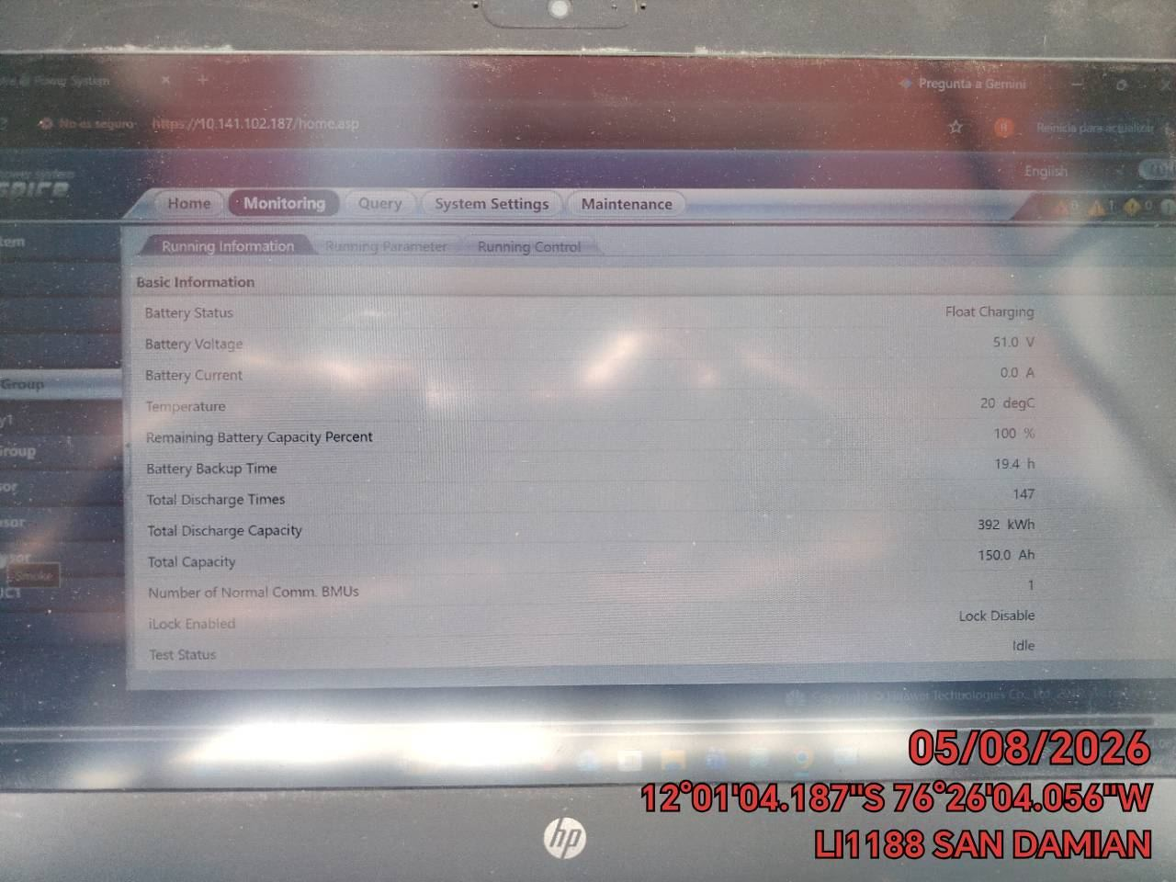 |  | 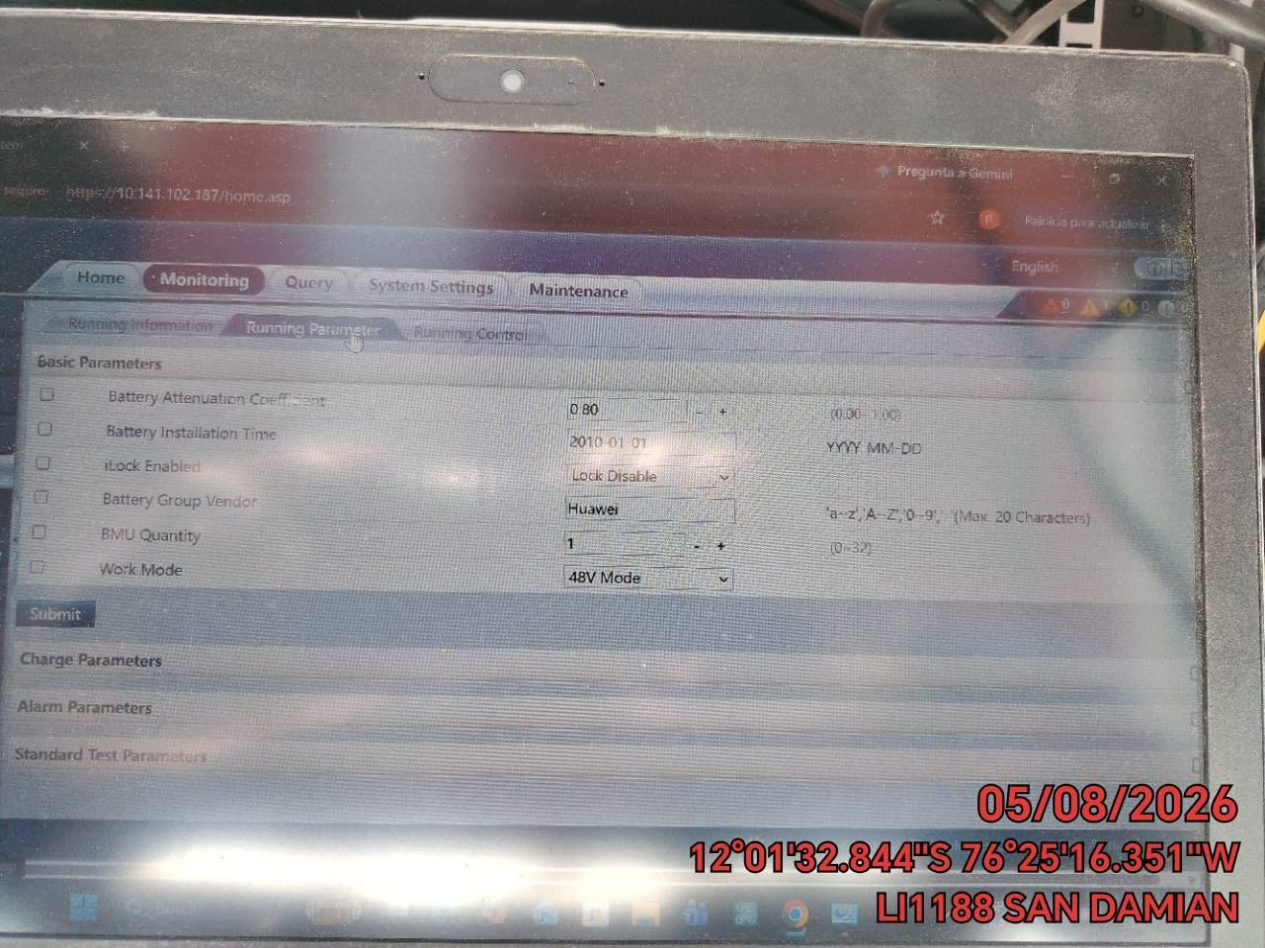

FOTO 6: REVISIÓN DE TARJETA |  | FOTO 7: REVISIÓN DEL VENTILADOR
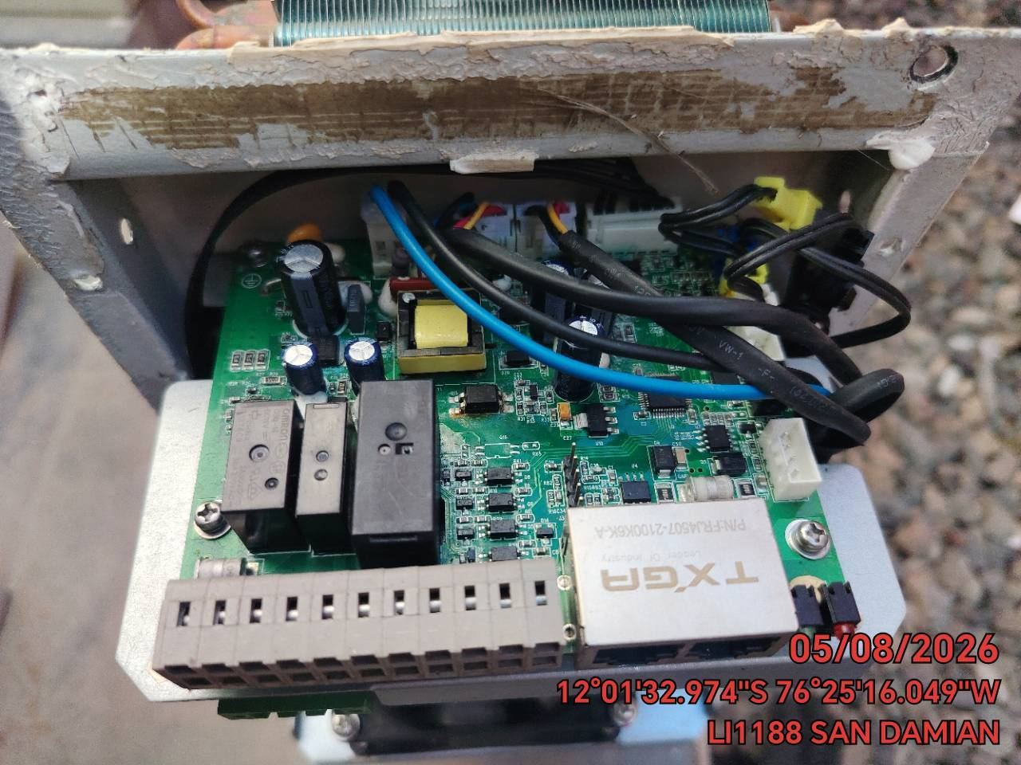 |  | 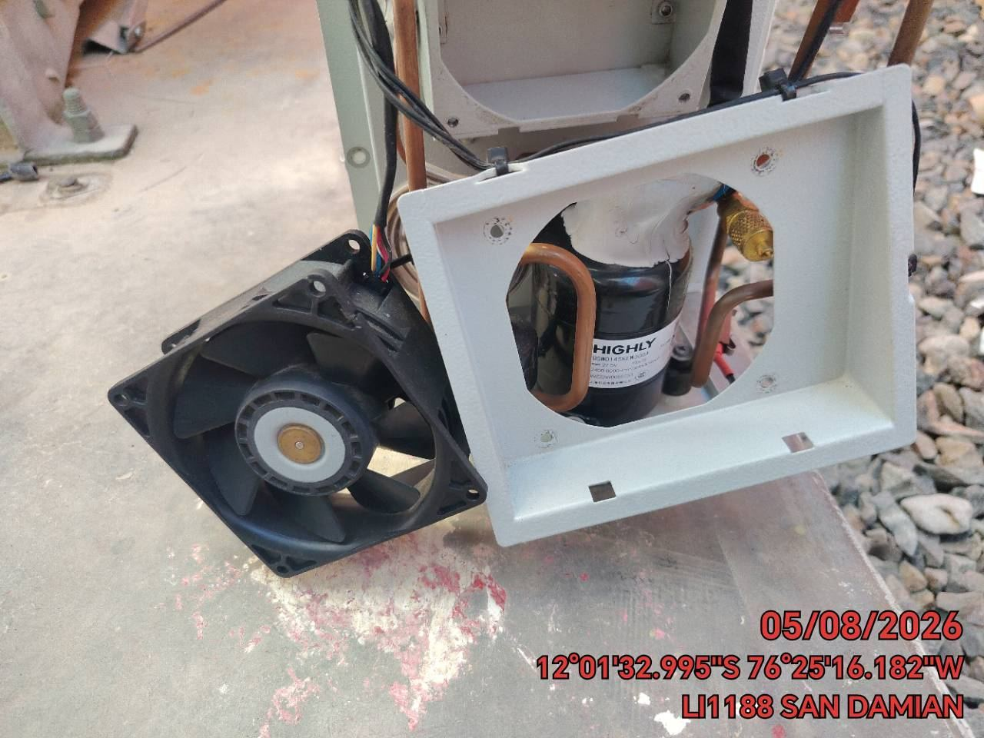

FOTO 8: REVISIÓN DEL COMPRESOR |  | FOTO 9: REVISION DEL EQUIPO Y/O ELEMENTO AVERIADO
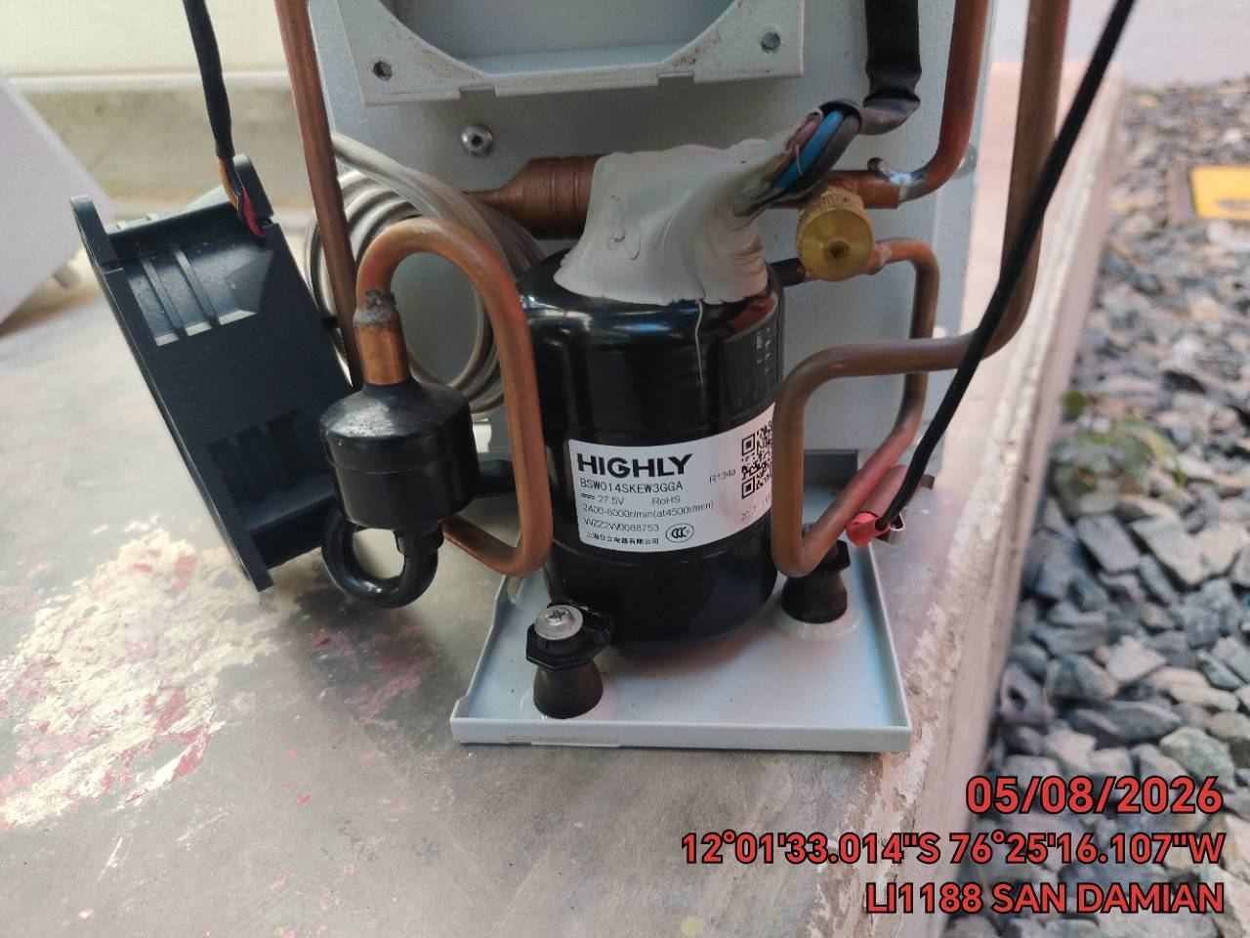 |  | 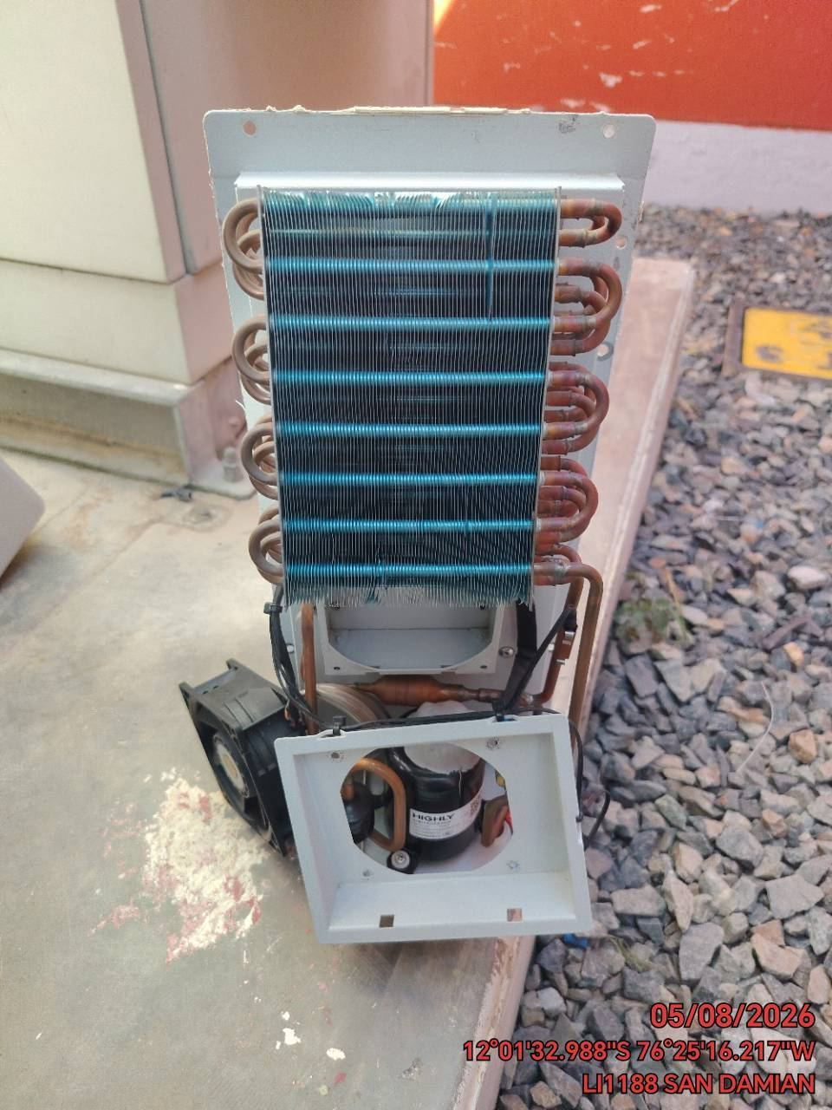

CONCLUSIONES |  | Detalle de avería: | Tarjeta averiada
Traer tarjeta para realizar pruebas de descartes
RECOMENDACIONES
Traer tarjeta para realizar pruebas de descartes

